Додаток 1
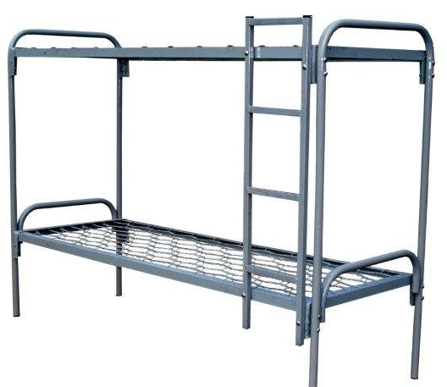
Додаток 1. Специфікація закупівлі

Металеві ліжка та комплекти постільної білизни
 |  |  |  |  |  | Підтвердити вимоги/вказати інші
Назва компанії (як у статуті)
Досвід роботи за напрямом предмету закупівлі
ПІБ керівника
Телефон керівника
Юридична адреса
Фактична адреса
Телефон і факс компанії
Контактна особа
Телефон контактної особи
Електронна адреса контактної особи
Платник ПДВ так / ні (№ свідоцтва платника ПДВ)
ІПН
Код ЄДРПОУ
р/р
МФО
Основні клієнти (перерахувати декілька)
Умови та вимоги до закупівлі
Упаковка та маркування. Товар повинен бути запакований в упаковку, що захищає від пошкодження і забруднення при перевезенні, придатну для складського стелажного зберігання, кожна упаковка повинна бути промаркована інформацією щодо товару, а саме: - найменування товару; - кількість виробів в упаковці; - штрих-код в системі EAN13. Кожна окрема упаковка має бути промаркована штрих кодом в системі EAN 13.
Доставка товару за рахунок Постачальника на склад Замовника за адресою смт.Гостомель, вул.Свято-Покровська, 141П
Строк поставки вказати в календарних днях.
Гарантийний строк - 12 місяців з дати поставки
Оплата здійснюється на підставі повного комплекту платіжних документів та зареєстрованої податкової накладної.
Фіксування вартості товару в гривнах на зазначену партію.
Найменування | Розміри, мм | Колір | Кількість, шт | Ціна грн. з ПДВ | Вартість, грн. з ПДВ | Примітка
Лот 1. Ліжко металеве
 |  |  |  |  | 0.00
Ліжко металеве двохярусне, армійське з труби (мал. 1) | 1900х700 | Світло-сірий | 25 |  | 0.00
Драбина металева на верхній ярус (у комплекті з ліжком) (мал. 1) |  | Світло-сірий | 25 |  | 0.00
Всього по Лоту 1: |  |  |  |  | 0.00
Лот 2. Постільна білизна
Матрац ватиновий (чохол тік) | 1900х700х80 | Будь-який колір | 50 |  | 0.00
Подушка силіконова | 60х60 | Будь-який колір | 50 |  | 0.00
Ковдра напівшерстяна | 2100х1400 | Будь-який колір | 50 |  | 0.00
Наволочка (бязь набивна, щільністю 138-142 г/м.кв.) | 60х60 | Будь-який колір, крім білого | 50 |  | 0.00
Простирадло (бязь набивна, щільністю 138-142 г/м.кв.) | 2100х1400 | Будь-який колір, крім білого | 100 |  | 0.00
Всього по Лоту 2: |  |  |  |  | 0.00

Малюнок №1

